1
Школа | МКОУ Преображенская ООШ |  |  | Отд./корп | 65,47 |  |  | День | 2021-12-24

Прием пищи | Раздел | № рец. | Блюдо | Выход, г | Цена | Калорийность | Белки | Жиры | Углеводы
Завтрак | гор.блюдо | 54-21к-2020 | каша жидкая молочная рисовая | 200 | 14.59 | 193.7 | 5.27 | 6.49 | 28.54
 | гор.напиток | 54-2гн-2020 | Чай с сахаром | 200 | 2.8 | 26.8 | 0.19 | 0.04 | 6.42
 | хлеб |  | хлеб пшеничный | 60 | 3 | 114.5 | 3.55 | 0.55 | 23.2

 |  |  |  |  | 20.39
Завтрак 2 | фрукты

Обед |  |  | яблоко | 115 | 13.8 | 51.06 | 0.46 | 0.46 | 11.27
 | 1 блюдо
 | 2 блюдо | 54-12м-2020 | Плов с курицей | 200 | 24.48 | 273.17 | 18.49 | 7.44 | 33.07
 | гарнир
 | напиток | 54-2гн-2020 | Чай с сахаром | 200 | 2.8 | 26.8 | 0.19 | 0.04 | 6.42
 | хлеб бел. |  | хлеб пшеничный | 80 | 4 | 114.5 | 3.55 | 0.55 | 23.2

 |  |  |  |  | 45.08
 |  |  |  |  | 65.47

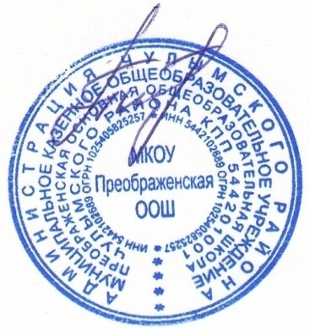

Директор МКОУ Преображенская ООШ ______________ Привалова Л.Л.

